Estadísticas
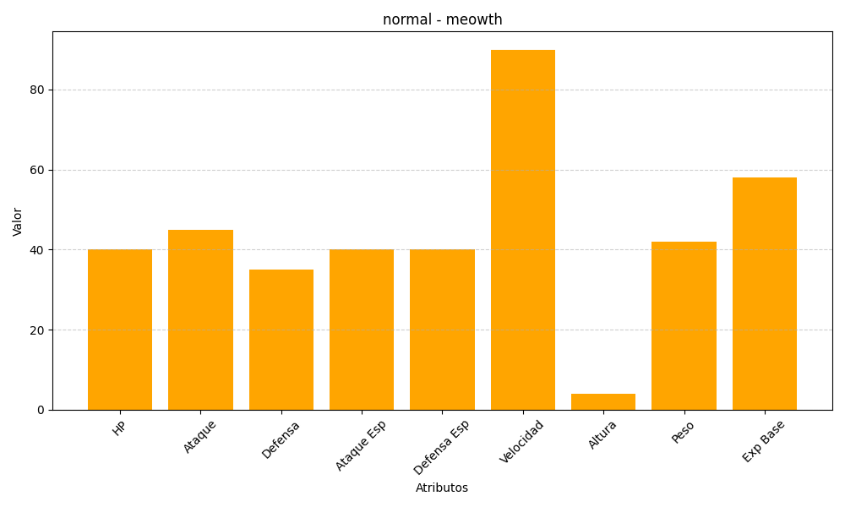
ID | Nombre | Tipo | HP | Ataque | Defensa | Ataque Especial | Defensa Especial | Velocidad | Altura | Peso | Experiencia Base
52 | meowth | normal | 40 | 45 | 35 | 40 | 40 | 90 | 4 | 42 | 58

